thông báo thứ tự khám bệnh
システム名 |  |  |  |  | ドキュメント名 |  |  |  | プログラム名称 |  | 作成日 |  |  |  | 作成者 | 承認者
eMeデリバリ システム |  |  |  |  | 画面の設計（画面遷移、レイアウト、項目） |  |  |  |  |  | 2014-08-27 |  |  |  | 米岡
小分類 |  |  |  |  | ドキュメントID |  |  |  | プログラムID |  | 最終更新日 |  |  |  | 最終更新者
thông báo thứ tự khám bệnh |  |  |  |  | 11-UI-0202-03
◆ | 画面項目定義
階層 |  |  | 項目名 |  |  |  |  | コントローラ |  | 縦幅
1 | 2 | 3 | 項目ID |  |  |  |  |  |  | 横幅
1 |  |  | － |  |  |  |  | RelativeLayout |  | Full
 |  |  | － |  |  |  |  |  |  | Full
 | 1 |  | 診察順番お知らせ画像 |  |  |  |  | ImageView
 |  |  | hình ảnh thông báo thứ tự khám bệnh
 | 2 |  | 診察券番号登録ボタン |  |  |  |  | ImageButton
 |  |  | nút đăng ký mã số khám bệnh
 | 3 |  | 診察順番確認ボタン |  |  |  |  | ImageButton
 |  |  | nút xác nhận mã số khám bệnh

◆ | 備考

診察順番お知らせ |  | 画面イメージ |  |  |  |  |  |  |  |  | 備考

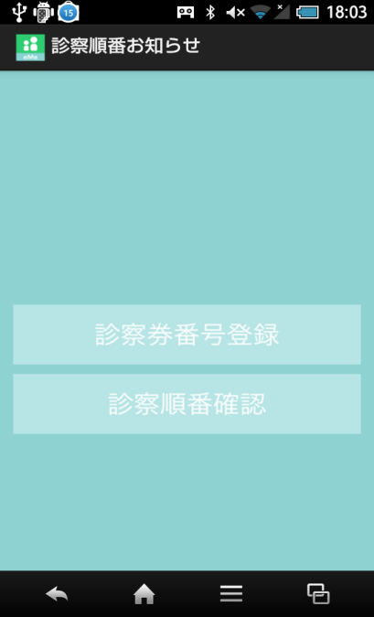
 |  |  |  |  |  |  |  |  |  |  |  | 診察券番号登録ボタン 押下
 |  |  |  |  |  |  |  |  |  |  |  | → | 『診察券番号登録』遷移
 |  |  |  | アイコン icon |  | 画面名 tên màn hình |  |  |  |  |  | chọn đăng ký mã số -> chuyển đến màn hình đăng ký mã số khám bệnh
 |  |  |  |  |  |  |  |  |  |  |  | 診察順番確認ボタン 押下
 |  |  |  | 診察順番お知らせ画像 hình ảnh thông báo thứ tự khám bệnh |  |  |  |  |  |  |  | （診察券番号登録後、活性化）
 |  |  |  |  |  |  |  |  |  |  |  | → | 『診察順番確認』遷移
 |  |  |  |  |  |  |  |  |  |  | bấm vài nút xác nhận thứ tự đang ký khám bệnh
 |  |  |  |  |  |  |  |  |  |  | (sau khi dăng ký mã số thì mới có thể bấm)
 |  |  |  |  |  |  |  |  |  |  | -> chuyển đến màn hình xác nhận mã số

 |  |  |  | 診察券番号登録 đăng ký mã số khám bệnh

 |  |  |  | 診察順番確認 xác nhận thứ tự khám bệnh

 |  |  |  |  |  |  |  |  |  |  |  |  | → | ボタン |  | nút
 |  |  |  |  |  |  |  |  |  |  |  |  | → | ラベル |  | label
 |  |  |  |  |  |  |  |  |  |  |  |  | → | アイコン |  | icon
 |  |  |  |  |  |  |  |  |  |  |  |  | → | タブ |  | tab
 |  |  |  |  |  |  | ● |  |  |  |  |  | → | テキスト |  | textbox
 |  |  |  |  |  |  |  |  |  |  |  |  |  | ボックス
 |  |  |  |  |  |  |  |  |  |  |  |  | → | オブジェクト |  | object

đăng ký mã số
システム名 |  |  |  |  | ドキュメント名 |  |  |  | プログラム名称 |  | 作成日 |  |  |  | 作成者 |  | 承認者
eMeデリバリ システム |  |  |  |  | 画面の設計（画面遷移、レイアウト、項目） |  |  |  |  |  | 2014-08-27 |  |  |  | 米岡
小分類 |  |  |  |  | ドキュメントID |  |  |  | プログラムID |  | 最終更新日 |  |  |  | 最終更新者
đăng ký mã số |  |  |  |  | 11-UI-0202-03
◆ | 画面項目定義
階層 |  |  | 項目名 |  |  |  |  | コントローラ |  | 縦幅
1 | 2 | 3 | 項目ID |  |  |  |  |  |  | 横幅
1 |  |  | － |  |  |  |  | RelativeLayout |  | Full
 |  |  | － |  |  |  |  |  |  | Full
 | 1 |  | 診察券番号入力テキスト |  |  |  |  | TextView
 |  |  | text nhập mã số
 | 2 |  | 診察券番号入力テキストボックス |  |  |  |  | EditText
 |  |  | text box nhập mã số
 | 3 |  | 完了ボタン |  |  |  |  | ImageButton
 |  |  | nút ok

◆ | 備考

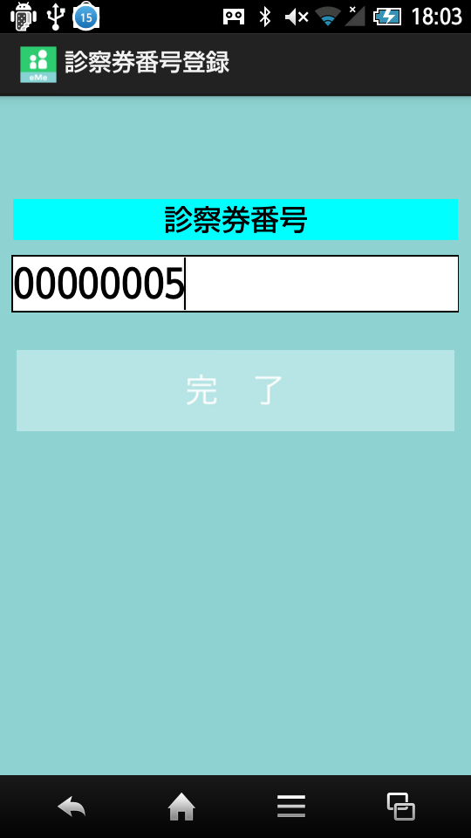
診察券番号登録 |  | 画面イメージ |  |  |  |  |  |  |  |  | 備考
 |  |  | đăng ký thứ tự
 |  |  |  |  |  |  |  |  |  |  |  | 送信ボタン 押下
 |  |  |  |  |  |  |  |  |  |  |  | → | 『診察順番お知らせ』遷移
 |  |  |  | アイコン icon |  | 画面名 tên màn hình |  |  |  |  |  | bấm nút gử -> đến màn hình thông báo thứ tự
 |  |  |  |  |  |  |  |  |  |  |  | キャンセルボタン 押下
 |  |  |  | 診察券番号 |  |  |  |  |  |  |  | → | 『診察順番お知らせ』遷移
 |  |  |  | 診察券番号入力 nhập mã số |  |  |  |  |  |  |  | bấm nút cancel -> chuyển đến màn hình thông báo thứu tự

 |  |  |  | 送信gửi

 |  |  |  | キャンセル cancel

 |  |  |  |  |  |  |  |  |  |  |  |  | → | ボタン |  | nút
 |  |  |  |  |  |  |  |  |  |  |  |  | → | ラベル |  | label
 |  |  |  |  |  |  |  |  |  |  |  |  | → | アイコン |  | icon
 |  |  |  |  |  |  |  |  |  |  |  |  | → | タブ |  | tab
 |  |  |  |  |  |  | ● |  |  |  |  |  | → | テキスト |  | textbox
 |  |  |  |  |  |  |  |  |  |  |  |  |  | ボックス
 |  |  |  |  |  |  |  |  |  |  |  |  | → | オブジェクト |  | object

xác nhận mã số
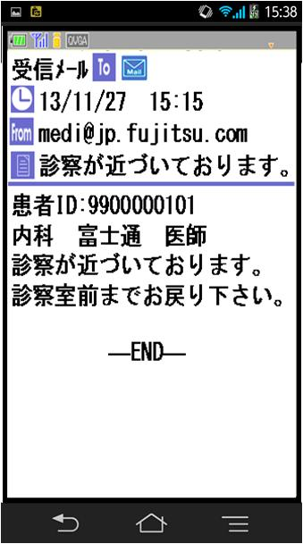
システム名 |  |  |  |  | ドキュメント名 |  |  |  | プログラム名称 |  | 作成日 |  |  | 作成者 |  | 承認者
eMeデリバリ システム |  |  |  |  | 画面の設計（画面遷移、レイアウト、項目） |  |  |  |  |  | 2014-08-27 |  |  | 米岡
小分類 |  |  |  |  | ドキュメントID |  |  |  | プログラムID |  | 最終更新日 |  |  | 最終更新者
xác nhận mã số |  |  |  |  | 11-UI-0202-03
◆ | 画面項目定義
階層 |  |  | 項目名 |  |  |  |  | コントローラ |  | 縦幅
1 | 2 | 3 | 項目ID |  |  |  |  |  |  | 横幅
1 |  |  | － |  |  |  |  | RelativeLayout |  | Full
 |  |  | － |  |  |  |  |  |  | Full
 | 1 |  | WeｂView |  |  |  |  | WevView |  | Full
 |  |  |  |  |  |  |  |  |  | Full

◆ | 備考
 | 共通のWebViewレイアウトを使用すること
 | dùng layout Webview community

診察順番確認① |  | 画面イメージ |  |  |  |  |  |  |  |  | 備考
 |  | xác nhận thứ tự (1)
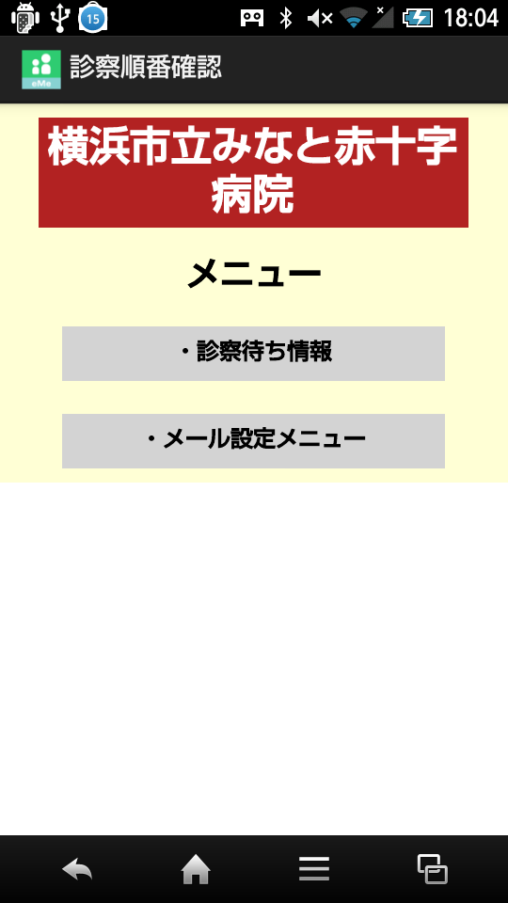

 |  |  |  | アイコン icon |  | 画面名 tên màn hình

 |  |  |  | WebView

 |  |  |  |  |  |  |  |  |  |  |  | → | ボタン |  | nút
 |  |  |  |  |  |  |  |  |  |  |  | → | ラベル |  | label
 |  |  |  |  |  |  |  |  |  |  |  | → | アイコン |  | icon
 |  |  |  |  |  |  |  |  |  |  |  | → | タブ |  | tab
 |  |  |  |  |  |  | ● |  |  |  |  | → | テキスト |  | textbox
 |  |  |  |  |  |  |  |  |  |  |  |  | ボックス
 |  |  |  |  |  |  |  |  |  |  |  | → | オブジェクト |  | object

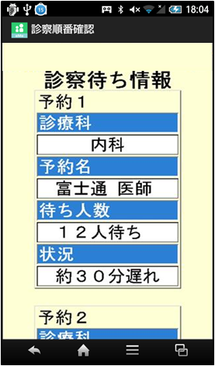
診察順番確認② |  | 画面イメージ |  |  |  |  |  |  |  |  | 備考
 |  | xác nhận thứ tự (2)

診察順番通知メール |  | 画面イメージ |  |  |  |  |  |  |  |  | 備考
 |  | mail thông báo thứu tự khám

